Roues
 |  |  | S = Équipement de série A = Livrable -- (dashes) = Non livrable D = Carré noir – Compris dans le groupe d'équipements ■ = Inclus dans le groupe d'équipement □ = Inclus dans le groupe d'équipement mais évolutif * = Indique disponibilité de ce type sur plusieurs modèles.
Code ÉFC | Code ÉFC. de réf. seulement | Roues | Description | LT 1MC26 à TA 2LT | LT 1MC26 à TI 4LT | RS 1MD26 à TA 1RS | RS 1MD26 À prop. 2RS | RS 1MD26 à TI 3RS | SS 1MG26 à TI 2SS
 | RT9 | 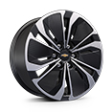 | Rouesde 19 po (48,3 cm) en aluminium, fini usiné, avec évidements peints | S | S | -- | -- | -- | --
 | RHR | 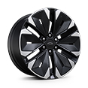 | Rouesde 21 po (53,3 cm) en aluminium, fini usinéavec évidements peints en noir | -- | -- | S | S | S | --
 | PHY | 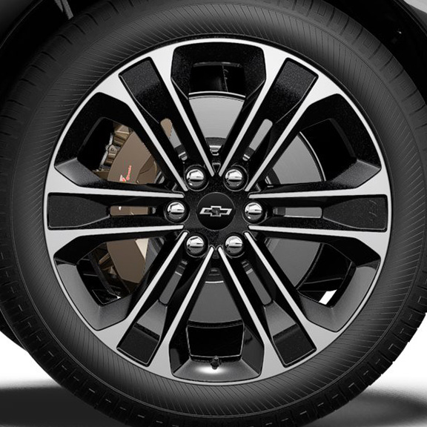 | Rouesde 22 po (55,9 cm) en aluminium, fini usiné, avec évidements peints en éclair de carbone | -- | -- | -- | -- | -- | S
RHE |  | 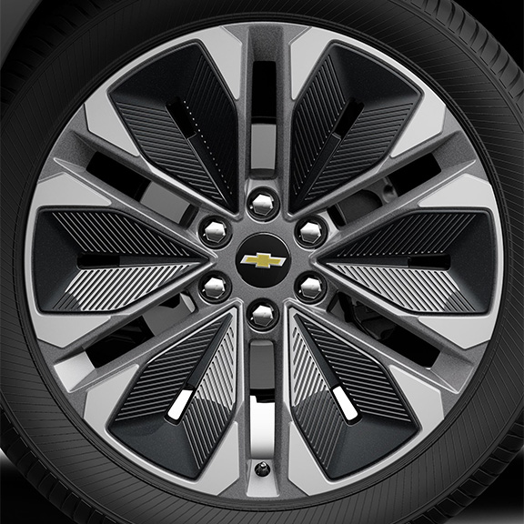 | NEW! Rouesde 21 po (53,3 cm) en aluminium, fini usinéavec évidements peints en gris 1. Non livrable avec l'édition minuit/sport (WJU). | A1 | A1 | -- | -- | -- | --
 | Q6M | 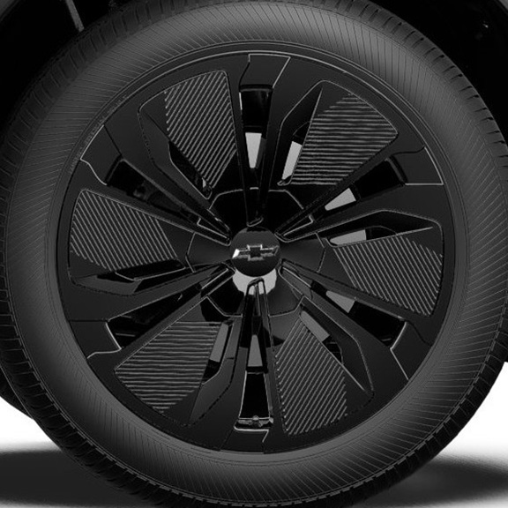 | NEW! Roues, 19 po (48,3 cm) en aluminium noir 1. Compris et livrable uniquement avec l'édition minuit/sport (WJU). | A1 | A1 | -- | -- | -- | --
SMB |  | 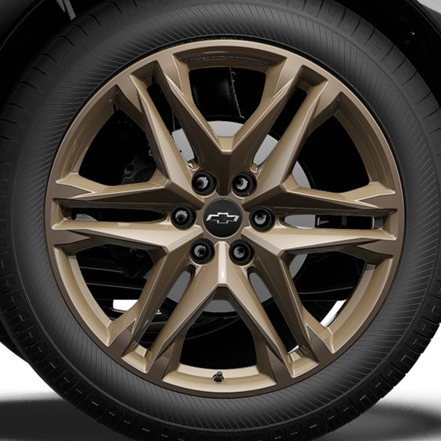 | OPL, roues de 22 po (55,9 cm) bronze Tech, comprend les OPL cache-moyeux noirs avec emblème Chevrolet noir (SKT), écrous de roue noirs (SPY), verrous de roue noirs (SPZ), pneus 275/40R22 toutes saisons auto-obturants à flanc noir (QHN) et système de surveillance de la pression des pneus (SD5) et les roues de transport (PJ6) 1. Non livrable avec l'édition minuit/sport (WJU). 2. Non offert en option avec le groupe performance (F41). | A1 | A1 | A | A | A | A2
SF2 |  | 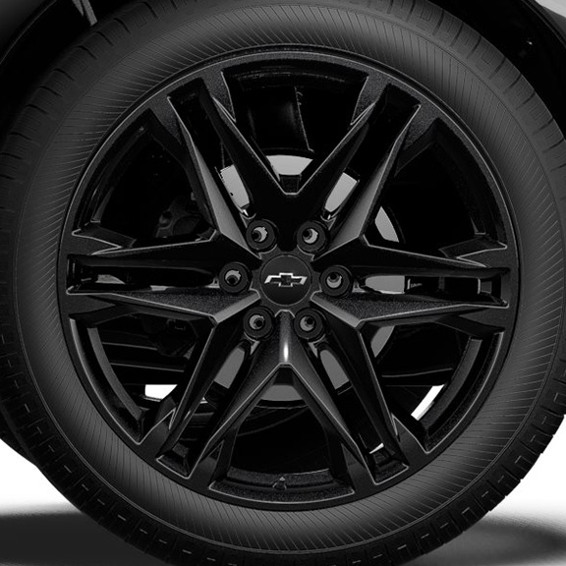 | OPL, roues de 22 po (55,9 cm), noir lustré, comprend les OPL cache-moyeux noirs avec emblème Chevrolet noir (SKT), écrous de roue noirs (SPY), verrous de roue noirs (SPZ), pneus 275/40R22 toutes saisons auto-obturants à flanc noir (QHN) et système de surveillance de la pression des pneus (SD5) et les roues de transport (PJ6) 1. Non livrable avec l'édition minuit/sport (WJU). 2. Non offert en option avec le groupe performance (F41). | A1 | A1 | A | A | A | A2

